画面遷移図
コーヒー販売ウェブ画面遷移図

オダー画面
 |  |  |  | /order | /analysis | /users | /coffee | /condiment
 |  |  |  | (デフォルト)
管理メニュー
チャート画面
ユーザー画面
コーヒー画面
調味料画面

確認する
 |  | /admin
ログアウト/logout
ロギン画面
 | /login |  | /seller

ログイン失敗/login?error

店員画面

ロギン画面
I,画面概要
 | デフォルト画面、ロギン機能の画面です。

● 関連DB情報

usersテブル
ロギン画面

II, 画面１詳細

 | ロギン画面 | ロギン失敗画面
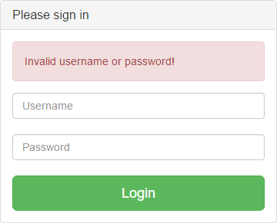
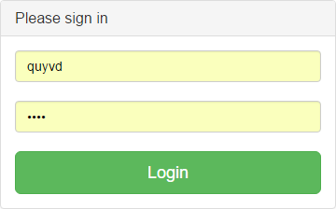
①ロギンすることが失敗のお知らせ

②ユーザー名の入力​​要素

③パスワードの入力​​要素

④ロギンボタン：
ボタンを押すとユーザー名とパスワードがサーバーに送ります。
成功の場合、やくわりによって画面が移動されます。
失敗の場合、お知らせが現れます。

店員画面
I,画面概要
 | 店員の画面、注文を記入する画面です。
 | セラーのアカウントをログインしたの後、この画面へ移動されます。
 | URL: YuckyCoffee/seller
● 関連DB情報

coffeesテブル
cupsテブル

店員画面

condimentsテブル
ordersテブル

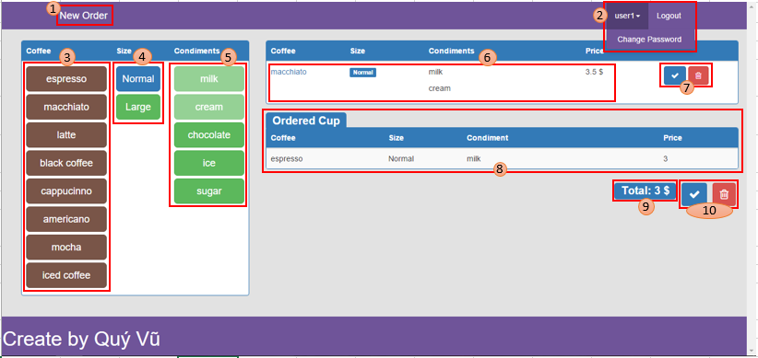
II, 画面１詳細
 |  | ①「New Order」ボタン（Navbar Header)
 |  |  | クリックするとページがリロードされます。

 |  | ② Navbarのボタン
 |  |  | ＊ドロップダウン・ボタンをクリックすると「Change Password」ボタンが現れます。
 |  |  | ＊「Change Password」 ボタンをクリックすると 「Change Password」ダイアログが現れます。
 |  |  | ＊ログアウトボタンをクリックするとログアウトします。

 |  | ③ コーヒー選択ボタン
 |  |  | コーヒー種類を選択するとそのコーヒー名が(6) のコーヒーカラムに現れます

 |  | ④ サイズ選択ボタン
 |  |  | サイズを選択するとサイズが (6) のサイズ カラムに現れます

 |  | ⑤ 調味料選択ボタン
 |  |  | 調味料種類を選択するとその調味料名が(6)の調味料カラムに現れます

 |  | ⑥ 注文しているカップのテブル
 |  |  | カップの情報を選択すると、このテブルに現れて、このカップの価格が「Price」カラムに現れます。

 |  | ⑦ 注文しているカップの受け入れ／否定ボタン
 |  |  | ＊青いボタンをクリックすると、注文しているカップが(8)テブルに追加して、カップの情報が保存して、(6)テブルの表示している情報が解消されます。
 |  |  | ＊赤いボタンをクリックすると、注文しているカップが解消されて、テブルの表示している情報が解消されます。

 |  | ⑧ 注文したカップのテブル

 |  | ⑨ オーダーの全部価格

 |  | ⑩ オーダーの受け入れ／否定ボタン
 |  |  | ＊青いボタンをクリックすると、注文したカップとオーダーの情報がサーバーにおくって、ページがリロードされます。
 |  |  | ＊赤いボタンをクリックするとページがリロードされます。

管理メニュー
管理者の一般的なメニュー

 | ＊管理者の各機能のメニューと一般的なボタン
 | 管理者のアカウントをログインしたの後、この画面へ移動されます。
②ログアウトボタン
①管理者のホームページボタン
クリックするとページがリロードされます。


③パスワードを変更するボタン

⑤管理者の機能の画面
デフォルト内容はオーダー画面です。

④管理者の機能のメニュー
メニューのボタンをクリックすると、相応な機能の画面が⑤に現れます。

オーダー画面
I,画面概要
 | 管理者の機能、時間の選ぶによって取引の歴史をあらわします。
 | 管理者メニューの「Order」をクリックしたら、オーダ画面へ移動されます
 | URL: YuckyCoffee/admin/order

● 関連DB情報

cupsテブル

オーダー画面
ordersテブル

II, 画面１詳細

 | デフォルト内容
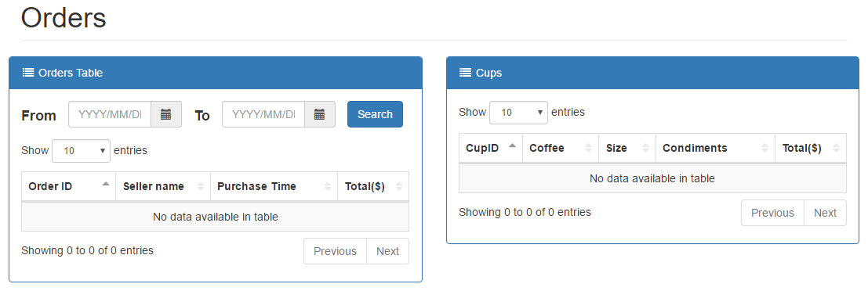

 | 検索しました内容
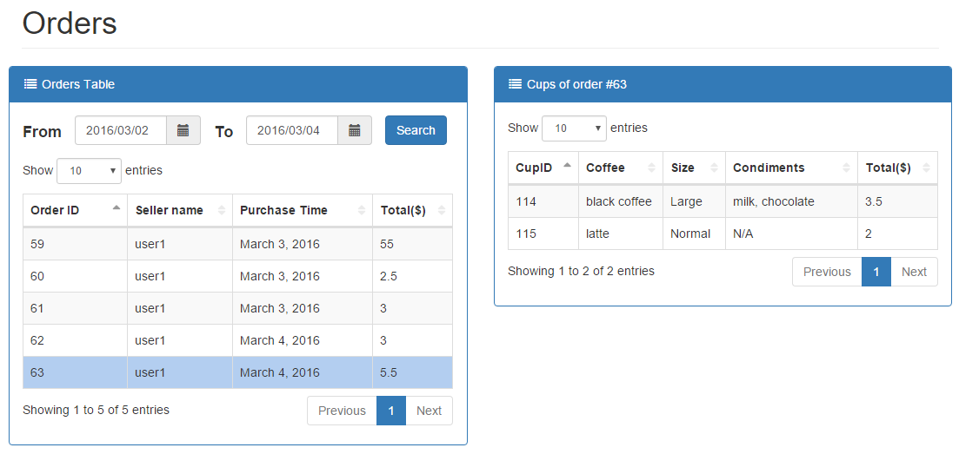
①開始の日を選びます
②終わりの日を選びます
③検索ボタン

④期間に応じて、オーダーが現れます
⑤オーダーを選ぶと、そのオーダーのカップルがあらわれます。

チャート画面
I,画面概要
 | 管理者の機能、月の選ぶによって毎日の合計をあらわします。
 | 管理者メニューの「Statistic」をクリックしたら、チャート画面へ移動されます
 | URL: YuckyCoffee/admin/statistic
● 関連DB情報

ordersテブル
チャート画面

II, 画面１詳細
 | デフォルト内容

 | 検索しました内容

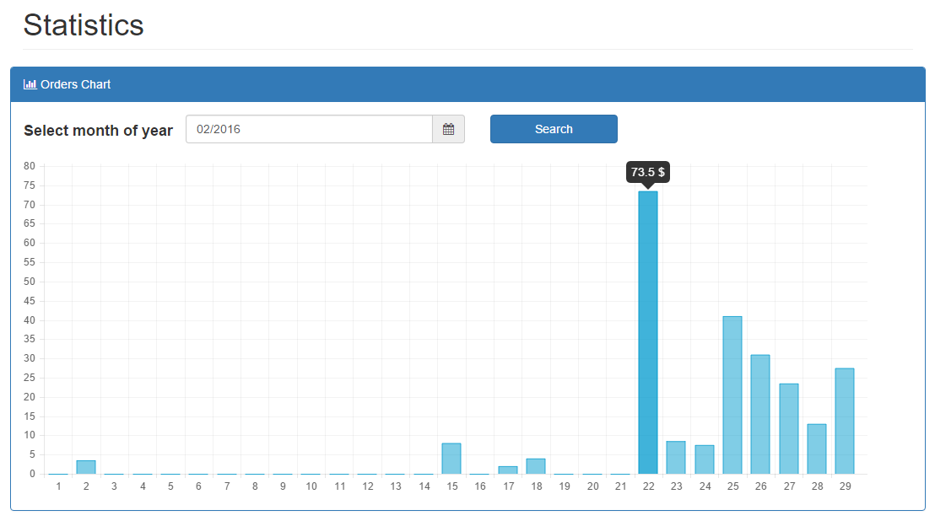
①月を選びます
デフォルトは今月です。
②検索ボタン
③検索した情報のチャート

ユーザー画面
I,画面概要
 | 管理者の機能、ユーザーの情報管理画面。
 | 管理者メニューの「 Users」をクリックしたら、ユーザー管理画面へ移動されます
 | URL:
● 関連DB情報

usersテブル
ユーザー画面

II, 画面１詳細

 | デフォルト内容
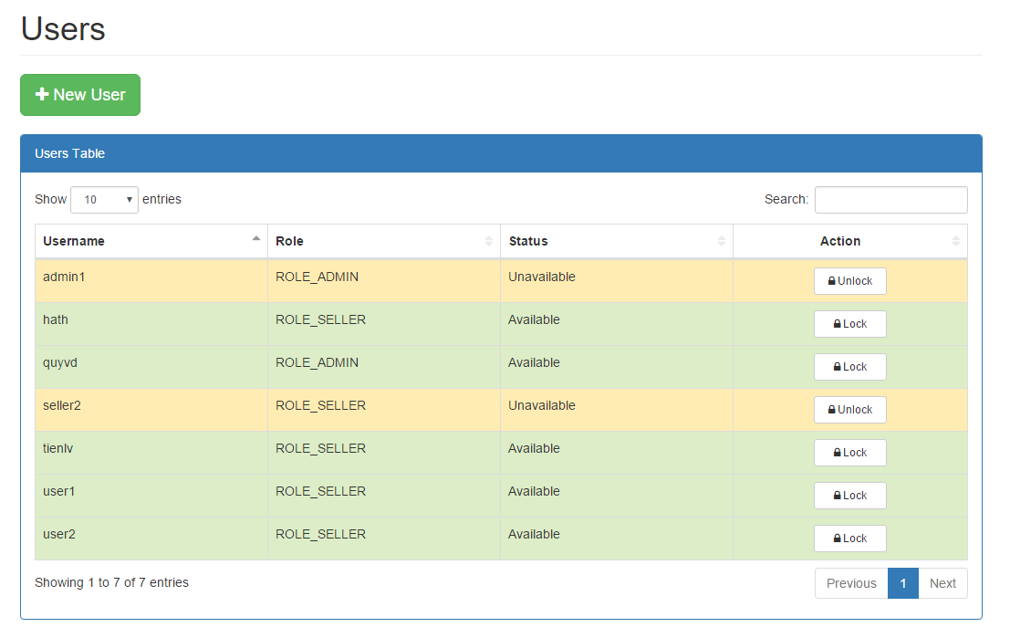

アカウントを追加するボタン
クリックするとユーザー追加ダイアログが現れる
ユーザーじょうほうのテブル

利用できないアカウント
（アンロックするボタンはロックしている アカウントだけがあります）

利用できるアカウント
（ロックするボタンは利用できるアカウントだけがあります）

 | ユーザー追加ダイアログ

ユーザー名
パスワード
役割を選びます
状態を選びます
チェックした：利用できます。

キャンセルボタン
クリックするとダイアログが閉まる

Submitボタン
クリックすると確認ダイアログが現れる

コーヒー画面
I,画面概要
 | 管理者の機能、コーヒーの情報管理画面。
 | 管理者メニューの「Coffee」をクリックしたら、コーヒー管理画面へ移動されます
 | URL: YuckyCoffee/admin/coffee
● 関連DB情報

coffeesテブル
コーヒー画面

II, 画面１詳細

 | デフォルト内容
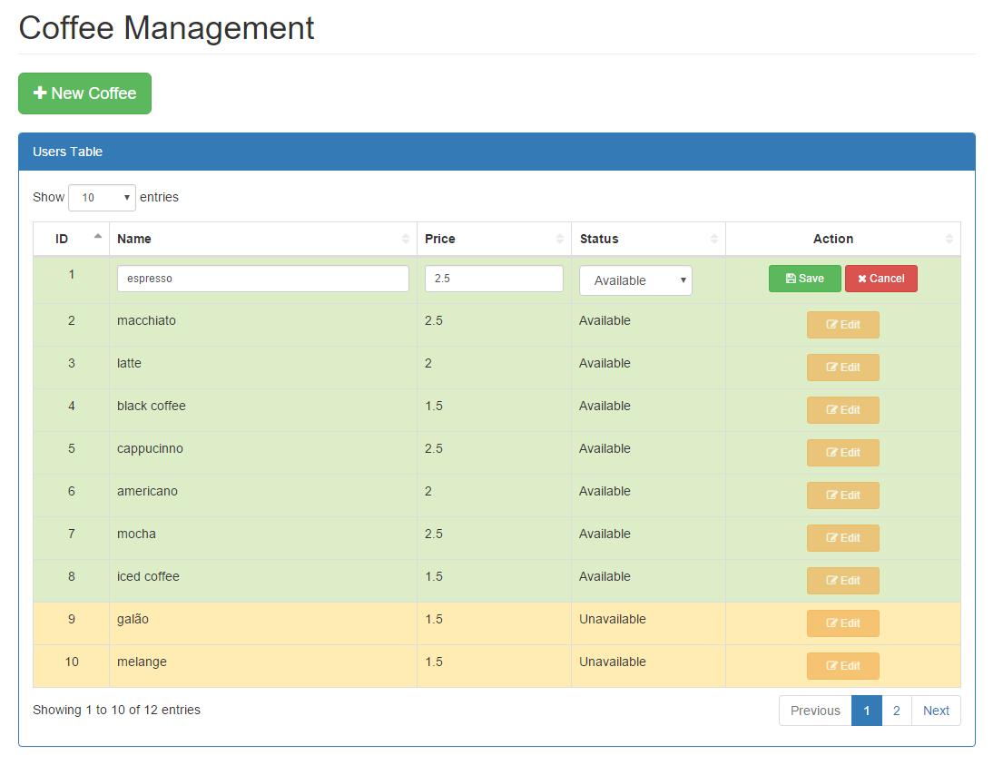

編集した情報を保存するボタン
編集した情報を否定するボタン
コーヒーを追加するボタン
コーヒー種類のテブル

コーヒー情報を編集している状態

平常の状態

編集するボタン

 | コーヒー追加ダイアログ

コーヒー名
コーヒー価格
状態を選びます

キャンセルボタン
クリックするとダイアログが閉まる

Submitボタン
クリックすると確認ダイアログが現れる

調味料画面
I,画面概要
 | 管理者の機能、調味料の情報管理画面。
 | 管理者メニューの「Condiment」をクリックしたら、調味料管理画面へ移動されます
 | URL: YuckyCoffee/admin/condiment
● 関連DB情報

condimentsテブル
コーヒー画面

II, 画面１詳細

 | デフォルト内容

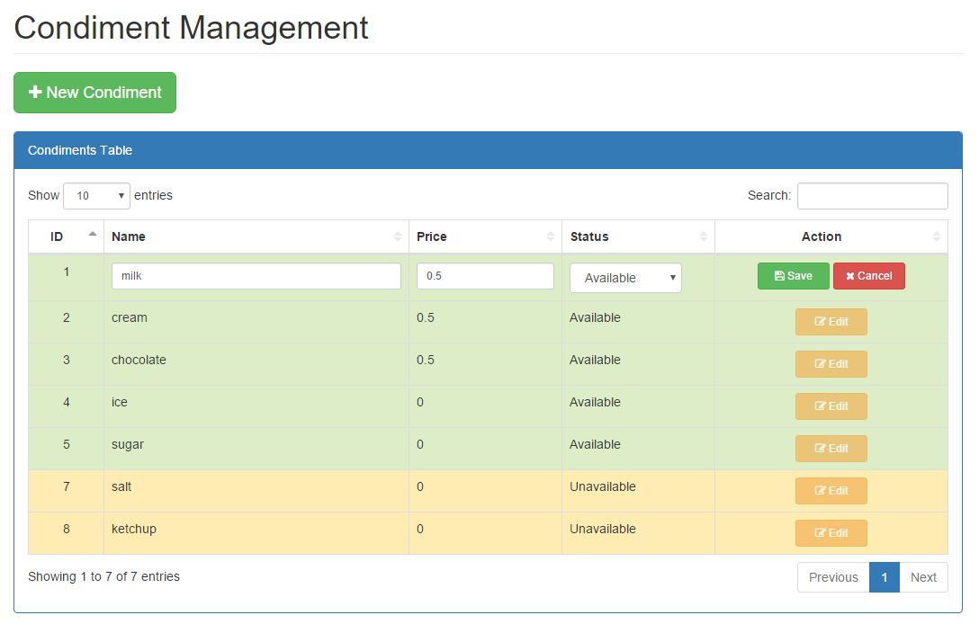

編集した情報を保存するボタン
編集した情報を否定するボタン
調味料を追加するボタン
調味料種類のテブル

調味料情報を編集している状態

平常の状態

編集するボタン

 | コーヒー追加ダイアログ

調味料名
調味料価格
状態を選びます

キャンセルボタン
クリックするとダイアログが閉まる

Submitボタン
クリックすると確認ダイアログが現れる

パスワード変更ダイアログ
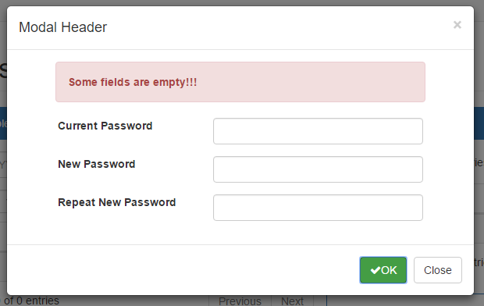
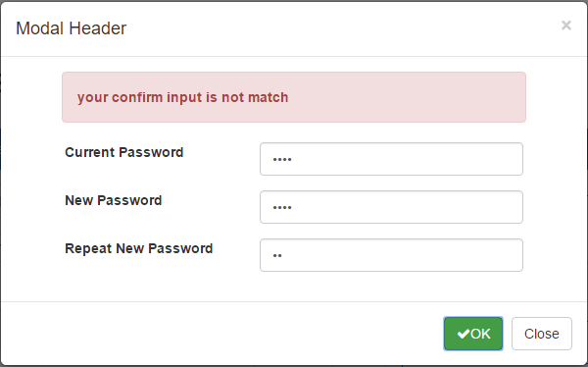
I,画面概要
 | ログインしたユーザは、「Change Password」ボタンをクリックするとパスワード変更ダイアログが表示される

● 関連DB情報

usersテブル
パスワード変更ダイアログ

II, 画面１詳細
 | デフォルト内容
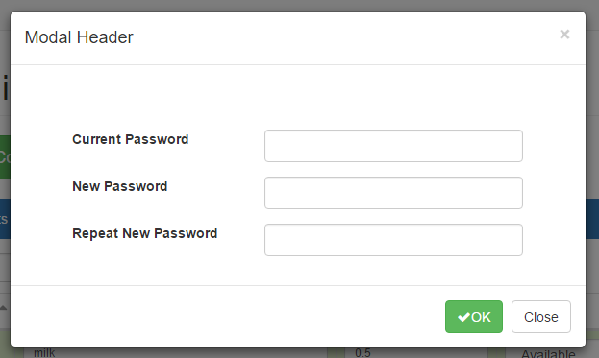
現在のパスワードを入力

新しいパスワードを入力

新しいパスワードの確認を入力

キャンセルボタン
クリックするとダイアログが閉まる

Submitボタン
情報をチェックして、お知らせが現れる

 | 成功の場合：緑お知らせが現れて、1.5秒あと自動的にログアウトします。 | 現在のパスワードが違い場合
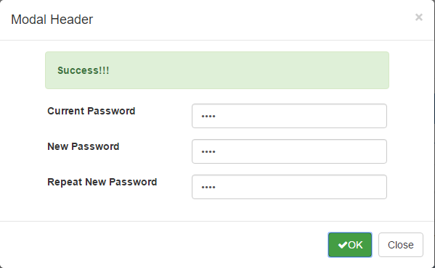
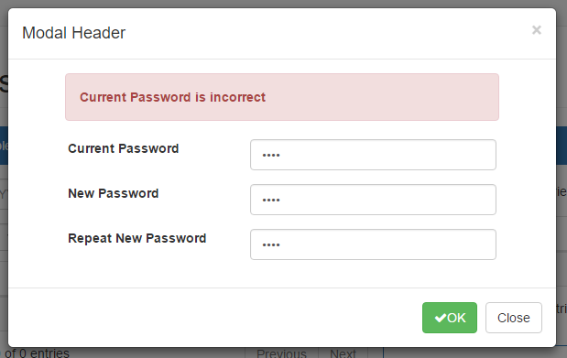

 | 空白がある場合 | 確認パスワードが間違い場合

